行政事業レビューシート
 |  |  |  |  |  |  |  |  |  |  |  |  |  |  |  |  |  |  |  |  |  |  |  | 事業番号 |  |  |  |  |  |  |  | 0176
平成３０年度行政事業レビューシート |  |  |  |  |  |  |  |  |  |  |  |  |  |  |  |  |  |  |  |  |  |  | （ | 国土交通省 |  |  |  |  |  |  |  |  |  |  | ）
事業名 |  |  |  | 操縦士、整備士・製造技術者の養成・確保対策 |  |  |  |  |  |  |  |  |  |  | 担当部局庁 |  |  |  |  | 航空局安全部 |  |  |  |  |  |  |  |  |  | 作成責任者
事業開始年度 |  |  |  | 平成２７年度 |  |  |  |  | 事業終了 （予定）年度 |  |  |  | 平成３２年度 |  | 担当課室 |  |  |  |  | 運航安全課乗員政策室 |  |  |  |  |  |  |  |  |  | 室長 梅澤 大輔
会計区分 |  |  |  | 一般会計
根拠法令 （具体的な 条項も記載） |  |  |  | - |  |  |  |  |  |  |  |  |  |  | 関係する 計画、通知等 |  |  |  |  | 交通政策基本計画
主要政策・施策 |  |  |  | 交通安全対策、地方創生 |  |  |  |  |  |  |  |  |  |  | 主要経費 |  |  |  |  | その他の事項経費
事業の目的 （目指す姿を簡潔に。3行程度以内） |  |  |  | 我が国航空業界における短期的・中長期的な操縦士、整備士・製造技術者の不足を乗り越え、安全で安定的な航空輸送等を支える。
事業概要 （5行程度以内。別添可） |  |  |  | 我が国の航空ネットワークの充実を支える航空機の操縦士、整備士・製造技術者の養成・確保を促進すべく、以下の施策を講じる。 ・民間養成機関の操縦士供給能力拡充（奨学金制度の設計検討のための取組、技量レベル向上のための取組等） ・航空大学校のさらなる活用（訓練の確実な実施や民間養成機関への技術支援強化等） ・航空会社における効率的な操縦士の養成の促進（安全性を確保しつつ航空会社による柔軟な訓練・審査プログラムの策定を可能とする制度（AQP）の導入に向けた環境整備） ・操縦士の健康管理の向上（加齢乗員の一層の活用に向けた取組、航空会社における健康管理体制確保のための取組等） 等
実施方法 |  |  |  | 直接実施、委託・請負
予算額・ 執行額 （単位:百万円） |  |  |  |  |  |  |  |  |  |  | 27年度 |  |  | 28年度 |  |  |  |  | 29年度 |  |  |  |  |  | 30年度 |  |  |  |  |  | 31年度要求
 |  |  |  | 予算の状況 |  | 当初予算 |  |  |  |  | 138 |  |  | 63 |  |  |  |  | 115 |  |  |  |  |  | 92
 |  |  |  |  |  | 補正予算 |  |  |  |  | - |  |  | - |  |  |  |  | - |  |  |  |  |  | -
 |  |  |  |  |  | 前年度から繰越し |  |  |  |  | - |  |  | - |  |  |  |  | - |  |  |  |  |  | -
 |  |  |  |  |  | 翌年度へ繰越し |  |  |  |  | - |  |  | - |  |  |  |  | - |  |  |  |  |  | -
 |  |  |  |  |  | 予備費等 |  |  |  |  | - |  |  | - |  |  |  |  | - |  |  |  |  |  | -
 |  |  |  |  |  | 計 |  |  |  |  | 138 |  |  | 63 |  |  |  |  | 115 |  |  |  |  |  | 92 |  |  |  |  |  | 0
 |  |  |  | 執行額 |  |  |  |  |  |  | 133 |  |  | 52 |  |  |  |  | 108
 |  |  |  | 執行率（％） |  |  |  |  |  |  | 96% |  |  | 83% |  |  |  |  | 94%
 |  |  |  | 当初予算＋補正予算に対する執行額の割合（％） |  |  |  |  |  |  | 96% |  |  | 83% |  |  |  |  | 94%
平成30・31年度 予算内訳 （単位：百万円） |  |  |  | 歳出予算目 |  |  |  |  |  |  | 30年度当初予算 |  |  | 31年度要求 |  |  |  |  | 主な増減理由
 |  |  |  | 諸謝金 |  |  |  |  |  |  | 6
 |  |  |  | 職員旅費 |  |  |  |  |  |  | 1
 |  |  |  | 公共交通等安全対策調査費 |  |  |  |  |  |  | 85

 |  |  |  | その他 |  |  |  |  |  |  | 0 |  |  | 0
 |  |  |  | 計 |  |  |  |  |  |  | 92 |  |  | 0
成果目標及び 成果実績 （アウトカム） |  |  |  | 定量的な成果目標 |  |  |  |  |  |  | 成果指標 |  |  |  |  |  | 単位 |  |  | 27年度 |  |  | 28年度 |  |  |  | 29年度 |  |  | 中間目標 |  |  | 目標最終年度
 |  |  |  |  |  |  |  |  |  |  |  |  |  |  |  |  |  |  |  |  |  |  |  |  |  |  |  |  |  | - |  | 年度 | 32 | 年度
 |  |  |  | 主要航空会社の航空機操縦士の人数を約6,700人とする。 |  |  |  |  |  |  | 主要航空会社の航空機操縦士の人数 |  |  |  | 成果実績 |  | 人 |  |  | 5,855 |  |  | 6,151 |  |  |  | 6,389 |  |  | - |  |  | -
 |  |  |  |  |  |  |  |  |  |  |  |  |  |  | 目標値 |  | 人 |  |  | - |  |  | - |  |  |  | - |  |  | - |  |  | 6,700
 |  |  |  |  |  |  |  |  |  |  |  |  |  |  | 達成度 |  | ％ |  |  | - |  |  | - |  |  |  | - |  |  | - |  |  | -
根拠として用いた 統計・データ名 （出典） |  |  |  | 交通政策基本計画(http://www.mlit.go.jp/common/001069407.pdf) 第２章基本方針、目標と講ずべき施策

成果目標及び 成果実績 （アウトカム） |  |  |  | 定量的な成果目標 |  |  |  |  |  |  | 成果指標 |  |  |  |  |  | 単位 |  |  | 27年度 |  |  | 28年度 |  |  |  | 29年度 |  |  | 中間目標 |  |  | 目標最終年度
 |  |  |  |  |  |  |  |  |  |  |  |  |  |  |  |  |  |  |  |  |  |  |  |  |  |  |  |  |  | - |  | 年度 | 32 | 年度
 |  |  |  | 主要航空会社への航空機操縦士の年間新規供給数を約210人とする。 |  |  |  |  |  |  | 主要航空会社への航空機操縦士の年間新規供給数 |  |  |  | 成果実績 |  | 人 |  |  | 193 |  |  | 195 |  |  |  | - |  |  | - |  |  | -
 |  |  |  |  |  |  |  |  |  |  |  |  |  |  | 目標値 |  | 人 |  |  | - |  |  | - |  |  |  | - |  |  | - |  |  | 210
 |  |  |  |  |  |  |  |  |  |  |  |  |  |  | 達成度 |  | ％ |  |  | - |  |  | - |  |  |  | - |  |  | - |  |  | -
根拠として用いた 統計・データ名 （出典） |  |  |  | 交通政策基本計画(http://www.mlit.go.jp/common/001069407.pdf) 第２章基本方針、目標と講ずべき施策

活動指標及び 活動実績 （アウトプット） |  |  |  | 活動指標 |  |  |  |  |  |  |  |  |  |  |  |  | 単位 |  |  | 27年度 |  |  | 28年度 |  |  |  | 29年度 |  |  | 30年度 活動見込 |  |  | 31年度 活動見込
 |  |  |  | 操縦士、整備士・製造技術者の養成・確保を目的とした事業の実施件数 |  |  |  |  |  |  |  |  |  |  | 活動実績 |  | 件 |  |  | 4 |  |  | 3 |  |  |  | 3
 |  |  |  |  |  |  |  |  |  |  |  |  |  |  | 当初見込み |  | 件 |  |  | 3 |  |  | 4 |  |  |  | 4 |  |  | 3
単位当たり コスト |  |  |  | 算出根拠 |  |  |  |  |  |  |  |  |  |  |  |  | 単位 |  |  | 27年度 |  |  | 28年度 |  |  |  | 29年度 |  |  | 30年度活動見込
 |  |  |  | 事業実施のための執行額 ／ 事業実施件数 |  |  |  |  |  |  |  |  |  |  | 単位当たり コスト |  | - |  |  | 8 |  |  | 17 |  |  |  | 19
 |  |  |  |  |  |  |  |  |  |  |  |  |  |  | 計算式 |  | / |  |  | 30百万円/4件 |  |  | 52百万円／3件 |  |  |  | 56百万円／3件
政策評価、経済・財政再生アクション・プログラムとの関係 |  | 政策評価 | 政策 | 5 安全で安心できる交通の確保、治安・生活安全の確保
 |  |  | 施策 | 14 公共交通の安全確保・鉄道の安全性向上、ハイジャック・航空機テロ防止を推進する。

 |  |  | 本事業の成果と上位施策・測定指標との関係
 |  |  | 操縦士等の需要が高まる中で、航空の安全を支える良質な操縦士等の確保を図る。

事業所管部局による点検・改善
 |  | 項 目 |  |  |  |  |  |  |  |  |  |  |  |  |  |  |  |  | 評 価 |  | 評価に関する説明
国費投入の必要性 |  | 事業の目的は国民や社会のニーズを的確に反映しているか。 |  |  |  |  |  |  |  |  |  |  |  |  |  |  |  |  | ○ |  | 操縦士等の人材は安全で安定的な航空輸送を確保する上で不可欠であり、国民のニーズは高い
 |  | 地方自治体、民間等に委ねることができない事業なのか。 |  |  |  |  |  |  |  |  |  |  |  |  |  |  |  |  | ○ |  | 操縦士等の養成・確保は、長期間の訓練・多額の投資を要し、民間養成機関等による市場への供給が十分に拡大していないため、国費投入により、最低限必要な供給や民間養成機関の供給能力拡充等を図る必要がある。
 |  | 政策目的の達成手段として必要かつ適切な事業か。政策体系の中で優先度の高い事業か。 |  |  |  |  |  |  |  |  |  |  |  |  |  |  |  |  | ○ |  | 操縦士等の養成・確保については多岐にわたる施策を実施しており、その中でも特に必要なものについて国費を投入して施策を実施するものである。また、操縦士等の不足が深刻化する中で、本事業の優先度は高い。
事業の効率性 |  | 競争性が確保されているなど支出先の選定は妥当か。 |  |  |  |  |  |  |  |  |  |  |  |  |  |  |  |  | ○ |  | 競争入札等の実施により透明性・公平性・競争性の確保に努めるとともに、第三者機関の入札監視委員会の活用などにより、一者応札等の改善を図っている。
 |  |  | 一般競争契約、指名競争契約又は随意契約（企画競争）による支出のうち、一者応札又は一者応募となったものはないか。 |  |  |  |  |  |  |  |  |  |  |  |  |  |  |  | 有
 |  |  | 競争性のない随意契約となったものはないか。 |  |  |  |  |  |  |  |  |  |  |  |  |  |  |  | 無
 |  | 受益者との負担関係は妥当であるか。 |  |  |  |  |  |  |  |  |  |  |  |  |  |  |  |  | ‐
 |  | 単位当たりコスト等の水準は妥当か。 |  |  |  |  |  |  |  |  |  |  |  |  |  |  |  |  | ○ |  | 真に必要なものに限って国費の支出を行っているとともに、可能な限りコストの低減を図っている。
 |  | 資金の流れの中間段階での支出は合理的なものとなっているか。 |  |  |  |  |  |  |  |  |  |  |  |  |  |  |  |  | ‐
 |  | 費目・使途が事業目的に即し真に必要なものに限定されているか。 |  |  |  |  |  |  |  |  |  |  |  |  |  |  |  |  | ○ |  | 操縦士等の養成・確保を促進するにあたり、基本的には民間のリソースを活用することとしつつ、真に必要なものに限って国費の支出を行っている。
 |  | 不用率が大きい場合、その理由は妥当か。（理由を右に記載） |  |  |  |  |  |  |  |  |  |  |  |  |  |  |  |  | ‐
 |  | 繰越額が大きい場合、その理由は妥当か。（理由を右に記載） |  |  |  |  |  |  |  |  |  |  |  |  |  |  |  |  | ‐
 |  | その他コスト削減や効率化に向けた工夫は行われているか。 |  |  |  |  |  |  |  |  |  |  |  |  |  |  |  |  | ○ |  | 限られた予算を最大限に活用すべく、真に必要なものに限って支出を行っている。
事業の有効性 |  | 成果実績は成果目標に見合ったものとなっているか。 |  |  |  |  |  |  |  |  |  |  |  |  |  |  |  |  | ○ |  | 現時点では数値として現れる段階ではないものの、成果目標の達成に向け成果を上げられる環境が整いつつある。
 |  | 事業実施に当たって他の手段・方法等が考えられる場合、それと比較してより効果的あるいは低コストで実施できているか。 |  |  |  |  |  |  |  |  |  |  |  |  |  |  |  |  | ○ |  | 限られた予算を最大限に活用すべく、真に必要なものに限って支出を行っている。
 |  | 活動実績は見込みに見合ったものであるか。 |  |  |  |  |  |  |  |  |  |  |  |  |  |  |  |  | ○ |  | 見込み通りの活動実績を上げている。
 |  | 整備された施設や成果物は十分に活用されているか。 |  |  |  |  |  |  |  |  |  |  |  |  |  |  |  |  | ○ |  | 施策の遂行にあたって、成果物の活用が図られている。
関連事業 |  | 関連する事業がある場合、他部局・他府省等と適切な役割分担を行っているか。（役割分担の具体的な内容を各事業の右に記載） |  |  |  |  |  |  |  |  |  |  |  |  |  |  |  |  | ‐
 |  | 所管府省名 |  | 事業番号 |  |  |  |  |  | 事業名

点検・改善結果 |  | 点検結果 |  | 操縦士等の養成・確保については、最低限必要な供給や民間養成機関の供給能力拡充等に対して国費を投入して対応すべきものであり、効果的・効率的な施策の実施が求められる。
 |  | 改善の 方向性 |  | 今後とも、操縦士等の養成・確保について効果的・効率的な施策の実施に努めていくとともに、予算の執行にあたってはより一層効率的な執行に努めていく。
外部有識者の所見

行政事業レビュー推進チームの所見

所見を踏まえた改善点/概算要求における反映状況

備考

関連する過去のレビューシートの事業番号
平成22年度 |  |  |  |  |  |  |  |  |  | 平成23年度 |  |  |  |  |  | 平成24年度 |  |  |  |  |  |  |  |  |  |  |  | 平成25年度
平成26年度 |  |  | 新27-023 |  |  |  |  |  |  | 平成27年度 |  | 新27-021 |  |  |  | 平成28年度 |  |  |  | 184
平成29年度 |  |  | 国土交通省 |  | ( |  |  | 0178 |  |  | )
資金の流れ （資金の受け取り先が何を行っているかについて補足する） （単位：百万円） |  |  |  | ※平成29年度実績を記入。執行実績がない新規事業、新規要求事業については現時点で予定やイメージを記入。
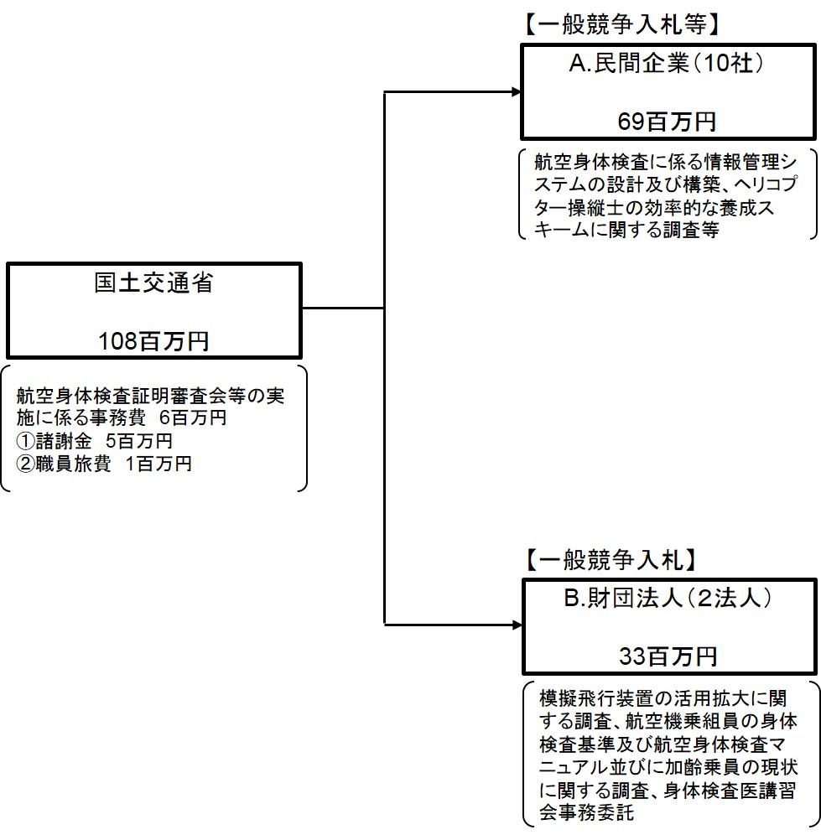

費目・使途 （「資金の流れ」においてブロックごとに最大の金額が支出されている者について記載する。費目と使途の双方で実情が分かるように記載） |  |  |  | A.（株）サイエンスインパクト |  |  |  |  |  |  |  |  |  |  |  |  |  | B.（一財）運輸総合研究所
 |  |  |  | 費 目 |  |  |  | 使 途 |  |  |  |  |  |  | 金 額 (百万円） |  |  | 費 目 |  |  |  | 使 途 |  |  |  |  |  |  |  |  |  |  | 金 額 (百万円）
 |  |  |  | 雑役務費 |  |  |  | 航空従事者管理システムの改修（航空身体検査証明申請書情報の電子化申請等） |  |  |  |  |  |  | 22 |  |  | 雑役務費 |  |  |  | 模擬飛行装置等の活用拡大に関する調査 |  |  |  |  |  |  |  |  |  |  | 25

 |  |  |  | 計 |  |  |  |  |  |  |  |  |  |  | 22 |  |  | 計 |  |  |  |  |  |  |  |  |  |  |  |  |  |  | 25

費目・使途欄についてさらに記載が必要な場合はチェックの上【別紙２】に記載 |  |  |  |  |  |  |  |  |  |  |  |  |  |  |  |  |  |  |  |  |  |  |  |  |  | チェック

 | 支出先上位１０者リスト
 | A.
 |  | 支 出 先 |  |  |  |  | 法 人 番 号 |  |  |  | 業 務 概 要 |  |  |  | 支 出 額 （百万円） |  |  | 契約方式等 |  |  |  | 入札者数 （応募者数） |  |  |  | 落札率 |  |  | 一者応札・一者応募又は 競争性のない随意契約となった 理由及び改善策 （支出額10億円以上）
1 |  | （株）サイエンスインパクト |  |  |  |  | 3180001073041 |  |  |  | 航空従事者管理システムの改修（航空身体検査証明申請書情報の電子化申請等） |  |  |  | 22 |  |  | 一般競争契約 （最低価格） |  |  |  | 1 |  |  |  | 52
2 |  | （株）三菱総合研究所 |  |  |  |  | 6010001030403 |  |  |  | ヘリコプター操縦士の効率的な養成スキームに関する調査 |  |  |  | 19 |  |  | 一般競争契約 （最低価格） |  |  |  | 1 |  |  |  | 99
3 |  | (株) ZEN Integration |  |  |  |  | 8020001087622 |  |  |  | 航空従事者管理システムの機能向上及び安定運用のための調査、設計及び検証 |  |  |  | 11 |  |  | 一般競争契約 （最低価格） |  |  |  | 2 |  |  |  | 95
4 |  | （株）三菱総合研究所 |  |  |  |  | 6010001030403 |  |  |  | 操縦士志望者の適性を測定する手法に関する調査 |  |  |  | 11 |  |  | 一般競争契約 （最低価格） |  |  |  | 1 |  |  |  | 100
5 |  | ＳＣＳＫ（株） |  |  |  |  | 8010001074167 |  |  |  | AQPシステム用ソフトウェアライセンス（「Analytics Pro1式他1点の購入」） |  |  |  | 1 |  |  | 随意契約 （少額） |  |  |  | 2 |  |  |  | 100
6 |  | （株）ジョイフル |  |  |  |  | 2020001048423 |  |  |  | レーザープリンタラベル44面 18袋 の購入 |  |  |  | 1 |  |  | 一般競争契約 （最低価格） |  |  |  | 2 |  |  |  | 100
7 |  | ネットチャート（株） |  |  |  |  | 2020001048423 |  |  |  | PC用ソフトウェア（Create!Form Design1式他1点）の購入 |  |  |  | 1 |  |  | 随意契約 （少額） |  |  |  | 2 |  |  |  | 100
8 |  | （株）サイエンスインパクト |  |  |  |  | 3180001073041 |  |  |  | 航空従事者管理システム機能向上に関する調査 |  |  |  | 1 |  |  | 随意契約 （少額） |  |  |  | 2 |  |  |  | 100
9 |  | （株）アクセスリ－ド |  |  |  |  | 3010401090124 |  |  |  | 私大等民間養成機関の奨学金事業に係るパンフレットの作成等 |  |  |  | 0 |  |  | 随意契約 （少額） |  |  |  | 3 |  |  |  | 85
10 |  | (株)メトグリーン |  |  |  |  | 1011301013960 |  |  |  | 航空身体検査証明審査会に係る会議費 |  |  |  | 0 |  |  | その他 |  |  |  | - |  |  |  | -

 | B
 |  | 支 出 先 |  |  |  |  | 法 人 番 号 |  |  |  | 業 務 概 要 |  |  |  | 支 出 額 （百万円） |  |  | 契約方式等 |  |  |  | 入札者数 （応募者数） |  |  |  | 落札率 |  |  | 一者応札・一者応募又は 競争性のない随意契約となった 理由及び改善策 （支出額10億円以上）
1 |  | （一財）運輸総合研究所 |  |  |  |  | 4010405010473 |  |  |  | 模擬飛行装置等の活用拡大に関する調査 |  |  |  | 25 |  |  | 一般競争契約 （最低価格） |  |  |  | 1 |  |  |  | 86
2 |  | （一財）航空医学研究センター |  |  |  |  | 5010805000049 |  |  |  | 航空機乗組員の身体検査基準及び航空身体検査マニュアル並びに加齢乗員の現状に関する調査 |  |  |  | 5 |  |  | 一般競争契約 （最低価格） |  |  |  | 1 |  |  |  | 88
3 |  | （一財）航空医学研究センター |  |  |  |  | 5010805000049 |  |  |  | 指定航空身体検査医に対する講習会委託 |  |  |  | 3 |  |  | 一般競争契約 （最低価格） |  |  |  | 1 |  |  |  | 87
4
5
6
7
8
9
10

